Sheet1
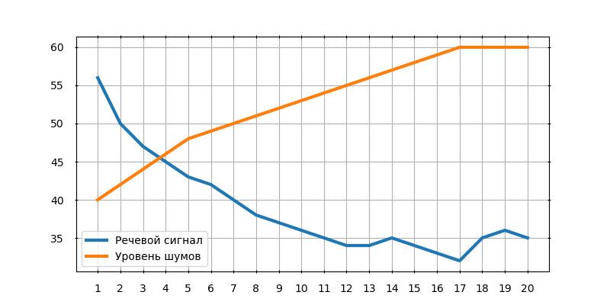
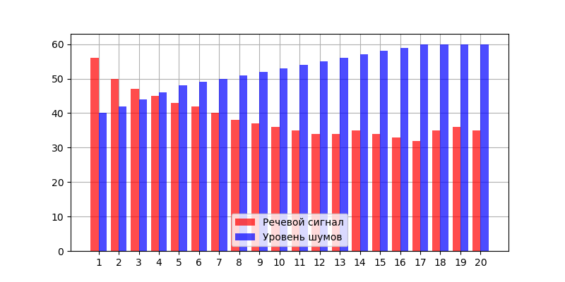
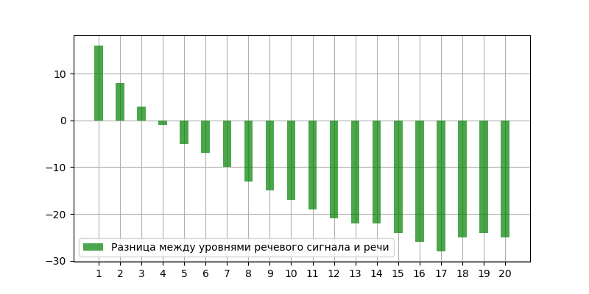
№ | Уровень речевого сигнала | Уровень шума | Отношение сигнал/шум | Нижняя граница частотной полосы | Верхняя граница частотной полосы | Формантный параметр на среднегеометрической частоте | Весовой коэффициент полосы | Спектральный индекс артикуляции речи | Интегральный индекс артикуляции речи | Слоговая разборчивость | Словесная разборчивость (S) | Словесная разборчивость (R)
1 | 56 | 40 | 16 | 100 | 420 | 19.908293204 | 0.051796313841 | 0.019453022363 | 0.07831160911 | 0.10476865839 | 0.46399884698 | 0.47041953938
2 | 50 | 42 | 8 | 420 | 570 | 13.578204441 | 0.049885483157 | 0.016199664905 | Из расчетов получена разборчивость около 47% (от 46.4% до 47.042%). Сообщение содержит количество правильно понятых слов, достаточное только для составления краткой справки-аннотации, отражающей предмет, цель и общий смысл разговора (W = не менее 40-50%). Необходимо применение специальных мер для защиты акустического канала утечки информации.
3 | 47 | 44 | 3 | 570 | 710 | 12.089377851 | 0.046238108307 | 0.010619164701
4 | 45 | 46 | -1 | 710 | 865 | 11.020715047 | 0.050210426906 | 0.0082500104465
5 | 43 | 48 | -5 | 865 | 1030 | 10.14505453 | 0.051848772062 | 0.005650970682
6 | 42 | 49 | -7 | 1030 | 1220 | 9.2464179272 | 0.057241998216 | 0.0053196801388
7 | 40 | 50 | -10 | 1220 | 1410 | 8.4387087784 | 0.05432133057 | 0.0035870939917
8 | 38 | 51 | -13 | 1410 | 1600 | 7.8083277625 | 0.051243690544 | 0.0022509017862
9 | 37 | 52 | -15 | 1600 | 1780 | 7.3117618316 | 0.045654493251 | 0.0015155469281
10 | 36 | 53 | -17 | 1780 | 1960 | 6.9106573736 | 0.042848123036 | 0.0010365179348
11 | 35 | 54 | -19 | 1960 | 2140 | 6.5701379781 | 0.04008931883 | 0.00068408641234
12 | 34 | 55 | -21 | 2140 | 2320 | 6.2768172165 | 0.037406124052 | 0.00043614654567
13 | 34 | 56 | -22 | 2320 | 2550 | 5.9894624662 | 0.044045124116 | 0.0004351811686
14 | 35 | 57 | -22 | 2550 | 2900 | 5.6479205727 | 0.059442977265 | 0.00063613530599
15 | 34 | 58 | -24 | 2900 | 3300 | 5.2846794021 | 0.057751696752 | 0.00041815771039
16 | 33 | 59 | -26 | 3300 | 3660 | 4.9833937114 | 0.043768073714 | 0.00020680877229
17 | 32 | 60 | -28 | 3660 | 4050 | 4.7375852051 | 0.039797038577 | 0.00011833901772
18 | 35 | 60 | -25 | 4050 | 5010 | 4.3928950339 | 0.071045711748 | 0.00050093900385
19 | 36 | 60 | -24 | 5010 | 7250 | 3.844559868 | 0.075750159851 | 0.00077430992004
20 | 35 | 60 | -25 | 7250 | 10000 | 3.3217056205 | 0.023968338768 | 0.00021893137598

